Datos personales
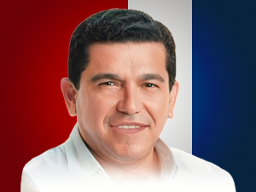

Nombres: | Eduardo Erwin
Apellidos: | Mendoza Palma
Facebook: | https://www.facebook.com/profile.php?id=100039970460820
Twitter: | @edumenpal
Descripción:

